O2 saturation
O2 saturation

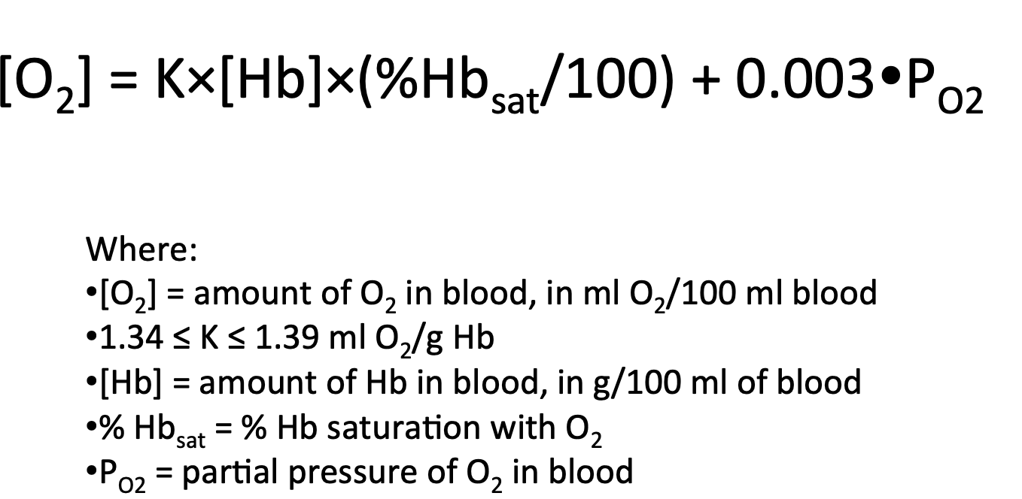
 | O2 capacity ml O2 100/ml | 20.8
 | Hb concentration g/ml | 10
 | Normal Hb concentration g/ml | 15
 | O2 saturation ml O2 100/ml | 97.5

 | O2 concentration ml O2/100 ml blood

 | PO2 | 100
 |  | 0.003
 | K | 1.36
 | O2 concentration ml O2/100 ml blood | 13.56

 | PO2 mm Hg | 2000
 |  | 0.003
 | dissolved O2 ml O2 100/ml | 6

Fick's law of Diffusion
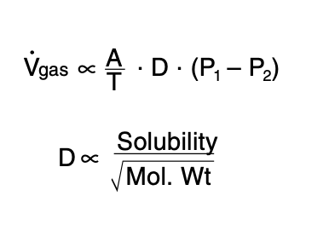

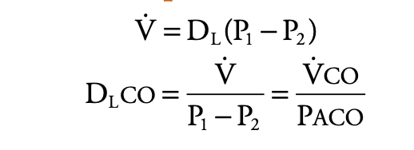

VCO ml/min | 30
PACO mm. Hg | 0.5
DLCO ml min-1 mm.Hg-1 | 60

Shunt
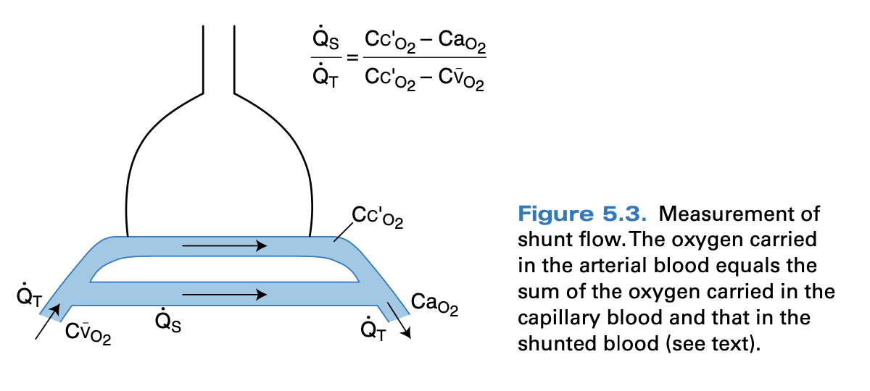

Mixed venous blood con. | Cco2 | 20
Arterial con. | Cao2 | 18
O2 con. Leaving pulmonary capillaries | CVo2 | 14

 | QS/QT | 0.33333333333

